C4 ServicioAlCiudadano
Plan Anticorrupción y de Atención al Ciudadano |  |  |  |  |  | SEGUIMIENTO 1 - ABRIL |  |  |  | SEGUIMIENTO 2 - AGOSTO DE 2017
Componente 4: Servicio al Ciudadano |  |  |  |  |  | Porcentaje de avance% | Descripción del avance | Ubicación de la evidencia ANEXOS ADJUNTOS | Observaciones | Porcentaje de avance% | Descripción del avance | Ubicación de la evidencia ANEXOS ADJUNTOS | Observaciones
Subcomponente | Actividades |  | Meta o producto | Responsable | Fecha programada
Subcomponente 1 Estructura administrativa y Direccionamiento estratégico | 1.1 | Realizar la identificación de los grupos de valor para los ejercicios de diálogo y audiencias participativas que realice el ICANH | Documentos de clasificación de los grupos de valor | Grupo de Servicio al Ciudadano/Oficina de Planeación | 2021-05-30 | 50% | El Comité Directivo aprobó el Formulario que complementa la fase 5 de la Caracterización de Usuarios (Recolección de Información), el cual será remitido a los usuarios del RNA, con el fin de continuar el proceso de Caracterización de Usuarios. | Acta Comité Directivo - Documentos en Google Drive | Ninguna | 75% | Se realizó el levantamiento de la información y se encuentra en proceso de sistematización de la información para la aprobación y posterior publicación de la Caracterización. | Documentos Google Drive | Ninguna
 | 1.1 | Realizar y entregar el informe ejecutivo sobre aspectos destacados del servicio al ciudadano | Entrega a la Dirección General de informes semestrales sobre aspectos destacados del servicio al ciudadano | Área de Atención al Ciudadano | Julio 30 y Diciembre 30 de 2021 | 20% | El informe de Atención al Ciudadano dirigido a la Dirección General correspondiente al primer semestre, se encuentra en proceso de elaboración. | Documento Google Drive | Ninguna | 50% | El informe se encuentra elaborado, se va a realizar la socialización con la Dirección General. | Documentos Google Drive | Ninguna
Subcomponente 2 Fortalecimiento de los canales de atención | 2.1 | Implementar estrategias para fortalecer los canales de atención en materia de servicio al ciudadano. | Implementar estrategias | Área de Atención al Ciudadano | 2021-12-31 | 10% | El Grupo de Participación y Servicio al Ciudadano va a aportar en el fortalecimiento y la implementación de estrategias para mejorar el servicio a la ciudadanía. | Documento Google Drive | Ninguna | 75% | Se han realizado reuniones con cada una de las áreas revisando aportes y mejoras a los temas relacionados con Participación y Servicio a la Ciudadanía. Se implementó el informe quincenal de PQRS | Informe quincenal PQRS | Ninguna
 | 2.2 | Medir y socializar el desempeño de la atención al ciudadano a través del correspondiente Indicador. | Indicadores aplicados para medir el desempeño de la atención al ciudadano | Área de Atención al Ciudadano | Trimestralmente | 100% | Los indicadores propuestos por el área se encuentran en el Informe PQRS. | Informe PQRS Primer Trimestre | Ninguna | N/A | N/A | N/A | N/A
 |  |  | Publicación de indicador en página web |  |  | 25% | Se encuentra en proceso de aprobación el Informe PQRS del primer trimestre del 2021, para luego ser publicado en la página web. | Página web https://www.icanh.gov.co/servicios_ciudadano/atencion_ciudadano/informe_peticiones_quejas_reclamos | Ninguna | 50% | Se encuentran publicados los informes PQRS correspondientes al primer y segundo trimestre. | https://www.icanh.gov.co/servicios_ciudadano/atencion_ciudadano/informe_peticiones_quejas_reclamos/2021&download=Y | Ninguna
 | 2.3 | Adquirir un gestor documental para sistematizar la información | Gestor documental | Subdirección Administrativa y Financiera Área de Gestión Documental | 2021-12-01 | 17% | Reuniones para adquisición de software de gestión documental. Realizar en conjunto con la oficina de TI el anexo técnico para el gestor documental Elaboración de cuadro comparativo de SGDEA Elaboración de Análisis de Mercado SGDEA Solicitud de cotizaciones de gestor documental – software libre. Reuniones para adquisición de software de gestión documental varios proveedores. | FICHA TECNICA ESPECIFICACIONES Y REQUERIMIENTOS TÉCNICOS MÍNIMOS Para: Adquirir e implementar un Sistema de Gestión de Documentos Electrónicos de Archivo- SGDEA y desarrollar servicios complementarios, así como brindar el soporte técnico del mismo en infraestructura tecnológica del Instituto Colombiano de Antropología e Historia. Documento en WORD | Ninguna | 100% | Presentación del sistema de gestión documental ORFEO, según desarrollo establecido en la entidad Secretaria Jurídica. Reuniones con el equipo de gestión documental del estado actual del ORFEO y revisión previa de los requisitos mínimos del SGDEA. Reuniones con el equipo de gestión documental del estado actual del ORFEO y revisión previa para la entrega del código fuente para posterior desarrollo a la medida del SGDEA. Entrega del codigo fuente del sistema ORFEO para comenzar con la parametrización del SGDEA | 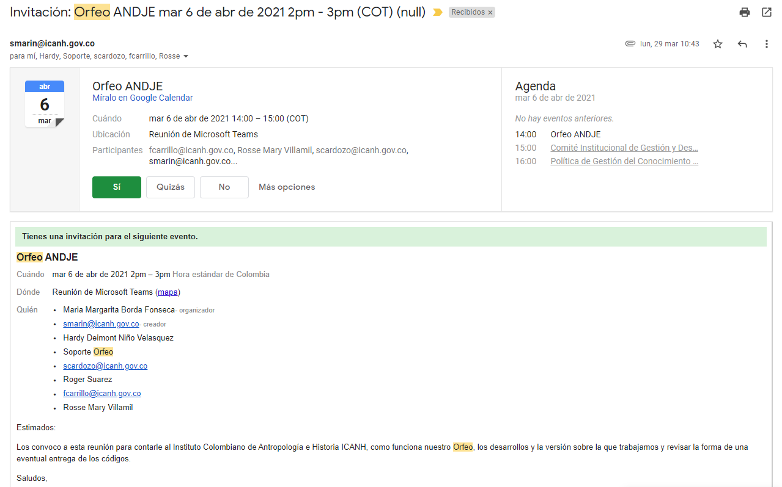 Ruta de enlace a el gestor documental el cual se esta parametrizando http://192.168.0.42/orfeo/ | Ninguna
Subcomponente 3 Talento humano | 3.1 | Incluir en jornada de reinducción el fortalecimiento de la cultura del servicio al ciudadano. | Reinducción con temas relacionados con el servicio al ciudadano. | Área de Talento Humano | 2021-12-30 | 50% | Tema incluido en la jornada de inducción a desarrollarse en el mes de junio. | https://drive.google.com/drive/folders/1yVJVmYWgVCUnDm4WBZJOEFGajgGvUPDR | Ninguna | 5% | Se realizo Capacitacion al personal nuevo que ha ingresado a la entidad | https://docs.google.com/spreadsheets/d/1VJN_kOF6aOi-fg-KH22O93BrxnN-y7Gu/edit?usp=sharing&ouid=117119983856601133815&rtpof=true&sd=true | Ninguna
 | 3.2 | Monitorear el Plan de Capacitación de la entidad respecto a temáticas relacionadas con el mejoramiento del servicio al ciudadano. | Capacitaciones realizadas en servicio al ciudadano. | Área de Talento Humano | 2021-12-30 | 50% | Tema incluido en el PIC, a la espera de la presentación de las ofertas por parte de los proveedores para realizar la capacitación respectiva. | C:\Users\ICANH\Desktop\CARPETA JAVIER ESTRADA MAYO 2020\FORMATOS\PLANES TH 2021 | Ninguna | 15% | Se realizo una capacitacion de parte e atencion al ciudadano el pasado 27 e julio en la cual asistieron 56 personas invitadas | https://docs.google.com/spreadsheets/d/1VJN_kOF6aOi-fg-KH22O93BrxnN-y7Gu/edit?usp=sharing&ouid=117119983856601133815&rtpof=true&sd=true | Ninguna
Subcomponente 4 Normativo y procedimental | 4.1 | Revisar los nuevos lineamientos de la Política de Servicio al Ciudadano. | Revisión de nuevos Lineamientos de la Política de Servicio al Ciudadano actualizados | Área de Atención al Ciudadano | 2021-04-30 | 100% | El funcionario del área ha participado en capacitaciones de Función Pública orientadas a sensibilizar sobre los nuevos lineamientos en servicio y participación ciudadana. | Capacitaciones en Youtube (no cuentan con registro de asistencia) - Reuniones con funcionaria de DAFP (grabaciones). | Ninguna | N/A | N/A | N/A | N/A
 | 4.2 | Identificar qué elementos de los nuevos lineamientos de la Política de Servicio al Ciudadano no han sido desarrollados aún en la entidad | Matriz comparativa | Área de Atención al Ciudadano | 2021-04-30 | 100% | El funcionario del área diligenció el Autodiagnóstico del MIPG para la Política de Servicio al Ciudadano, el cual permitió evidenciar los elementos que deben ser incorporados e implementados en la entidad | Autodiagnóstico MIPG | Ninguna | N/A | N/A | N/A | N/A
 | 4.3 | Proponer los nuevos lineamientos de la Política de Servicio al Ciudadano. | Documento propuesto | Área de Atención al Ciudadano | 2021-12-30 | 10% | Se va a elaborar un documento que contiene la Política de Servicio al Ciudadano, con el apoyo del Grupo de Participación y Servicio al Ciudadano. |  | Ninguna | 35% | Se encuentra en proceso de elaboración la Política de Participación, Transparencia y Servicio al Ciudadano | Documentos Google Drive | Ninguna
 | 4.4 | Presentar cuatro (4) informes de gestión de peticiones, quejas, reclamos y sugerencias (PQRS) para identificar oportunidades de mejora en la prestación de los servicios. | Cuatro (4) informes | Área de Atención al Ciudadano | Trimestralmente | 15% | Se encuentra en proceso de aprobación el Informe PQRS del primer trimestre del 2021 | Documento Google Drive | Ninguna | 50% | Se encuentran publicados los informes PQRS correspondientes al primer y segundo trimestre. | https://www.icanh.gov.co/servicios_ciudadano/atencion_ciudadano/informe_peticiones_quejas_reclamos/2021&download=Y | Ninguna
 | 4.5 | Realizar campañas informativas sobre la responsabilidad de los servidores públicos frente a los derechos de los ciudadanos. | Dos campañas socializadas | Área de Atención al Ciudadano | 2021-12-30 | 15% | Se realizó una capacitación sobre Atención al Ciudadano y Derecho de Petición. | Invitación a capacitación | Ninguna | 75% | Se realizó una capacitación en Atención al Ciudadano. Se realizó el envío de la Circular con los lineamientos sobre Derecho de Petición | Listado de asistencia a capacitación 27/07 - Circular No. 005 de 2021 | Ninguna
Subcomponente 5 Relacionamiento con el ciudadano | 5.1 | Realizar las mediciones de percepción de los ciudadanos respecto a la calidad y accesibilidad de la oferta institucional y el servicio recibido. | Mediciones de percepción a los ciudadanos | Área de Atención al Ciudadano | Semestralmente | 100% | Se encuentran dos encuestas publicadas en la página web relacionadas con el Servicio recibido por parte de la entidad. | https://www.icanh.gov.co/servicios_ciudadano/participacion_ciudadana/encuestas | Ninguna | 100% | Se encuentran dos encuestas publicadas en la página web relacionadas con el Servicio recibido por parte de la entidad. | https://www.icanh.gov.co/servicios_ciudadano/participacion_ciudadana/encuestas | Ninguna
 | 5.2 | Publicar el protocolo de servicio al ciudadano que mejore el relacionamiento entre el ICANH y la atención al ciudadano. | Documento protocolo de servicio al ciudadano | Área de Atención al Ciudadano | 2021-06-30 | 100% | El documento fue publicado en la página web. | https://www.icanh.gov.co/recursos_user/ICANH%20PORTAL/ADMINISTRATIVA/ATENCION%20AL%20CIUDADANO/2021/Protocolo_Servicio_al_Ciudadano_2021.pdf | Ninguna | N/A | N/A | N/A | N/A
 | 5.3 | Elaborar la política de Transparencia, Participación y Servicio al Ciudadano. | Política de Transparencia, Participación y Servicio al Ciudadano | Área de Atención al Ciudadano | 2021-12-30 | 15% | La Política se encuentra en proceso de elaboración. | Documento Google Drive | Ninguna | 30% | La política se encuentra en proceso de elaboración | Documentos Google Drive | Ninguna

